28.04.22
Время | Кординат | Населений Пункт | Область | Рух | Тип | Контакт | ресурс | Примітка | Фото | Танк | Броня | Груз | РСЗВ | ППО | Цистерна | Связь | Арта | ОТРК
21:03:00 | 49.299803, 37.252728 | Забавне | Харківська | стоять | скупчення техніки | космос | L | Космічна розвідка|26.04.2022|12:07 Забавне, Харківська область, Україна зосередження ОТВ 49.299803, 37.252728 49.298444, 37.256225 49.296744, 37.250154 | 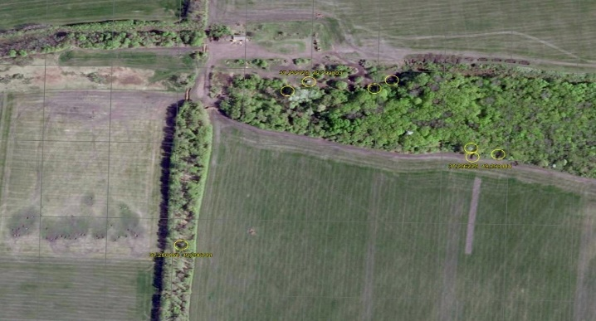 |  |  | 3 | 5
21:09:00 | 49.256413, 37.221996 | Глинське | Харківська | стоять | скупчення техніки | космос | L | Космічна розвідка|26.04.2022|12:07 Глинське, Харківська область, Україна зосередження ОТВ 49.256413, 37.221996 49.262967, 37.226929 49.259599, 37.236625 49.274670, 37.224848 | 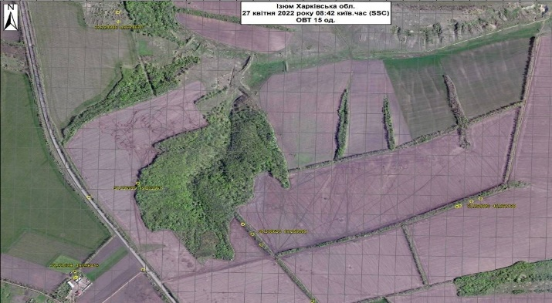 | 2 | 3 | 6 |  |  |  |  | 4
21:09:00 | 49.238361, 37.229642 | Ізюм | Харківська | стоять | скупчення техніки | космос | L | Космічна розвідка|26.04.2022|12:07 Ізюм, Харківська область, Україна зосередження ОТВ 49.238361, 37.229642 | 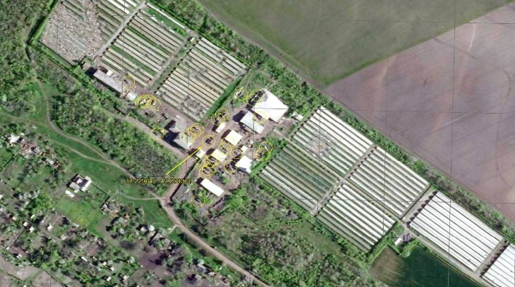 |  | 4 | 24
21:12:00 | 49.237585, 37.253983 | Пимонівка | Харківська | стоять | скупчення техніки | космос | L | Космічна розвідка|26.04.2022|12:07 Ізюм, Харківська область, Україна зосередження ОТВ 49.237585, 37.253983 49.235184, 37.248160 49.234753, 37.257128 49.233510, 37.267621 | 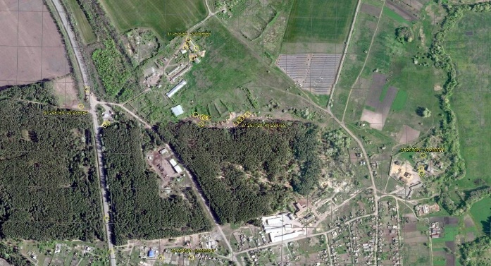 | 4 | 8 | 10 |  |  |  |  | 4
21:17:00 | 49.223996, 37.252244 | Ізюм | Харківська | стоять | скупчення техніки | космос | L | Космічна розвідка|26.04.2022|12:07 Ізюм, Харківська область, Україна зосередження ОТВ 49.223996, 37.252244 49.219895, 37.247404 49.221089, 37.268023 49.213953, 37.256509 49.212138, 37.250778 | 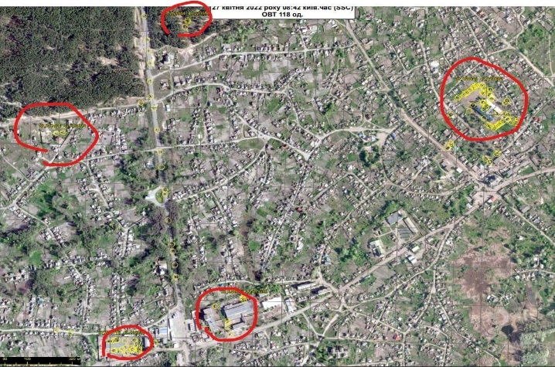 | 20 | 24 | 35 | 8 | 2 | 15 | 2 | 12
21:29:00 | 49.203232, 37.248534 | Ізюм | Харківська | стоять | скупчення техніки | космос | L | Космічна розвідка|26.04.2022|12:07 Ізюм, Харківська область, Україна зосередження ОТВ 49.203232, 37.248534 49.205449, 37.258328 49.197350, 37.250165 | 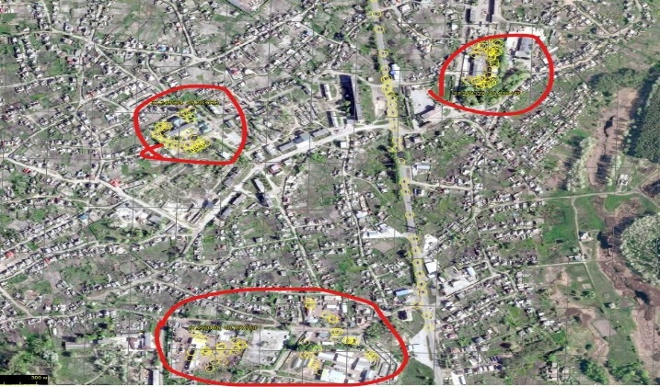 | 6 | 10 | 16 |  |  | 7 | 1
21:29:00 | 49.187242, 37.272945 | Ізюм | Харківська | стоять | скупчення техніки | космос | L | Космічна розвідка|27.04.2022|8:32 Ізюм, Харківська область, Україна зосередження ОТВ 49.187242, 37.272945 49.197211, 37.282363 | 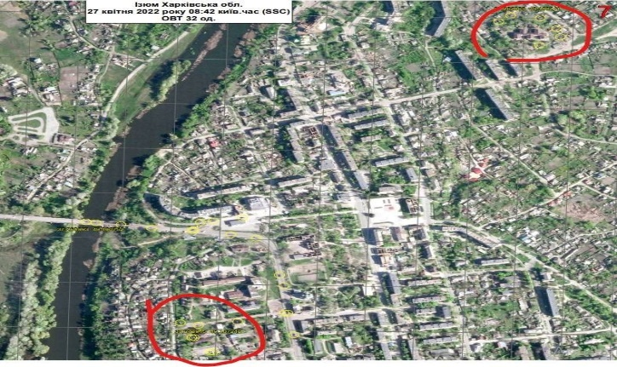 | 6 | 8 | 12 |  |  | 6
21:29:00 | 49.192800, 37.249900 | Ізюм | Харківська | стоять | скупчення техніки | космос | L | Космічна розвідка|27.04.2022|8:32 Ізюм, Харківська область, Україна зосередження ОТВ 49.192800, 37.249900 | 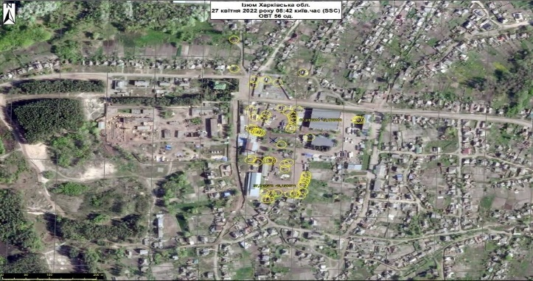 | 6 | 10 | 14 | 8 | 2 | 7 | 1 | 8
21:29:00 | 49.182325, 37.246872 | Ізюм | Харківська | стоять | скупчення техніки | космос | L | Космічна розвідка|27.04.2022|8:32 Ізюм, Харківська область, Україна зосередження ОТВ 49.182325, 37.246872 49.181058, 37.249538 49.179034, 37.247495 | 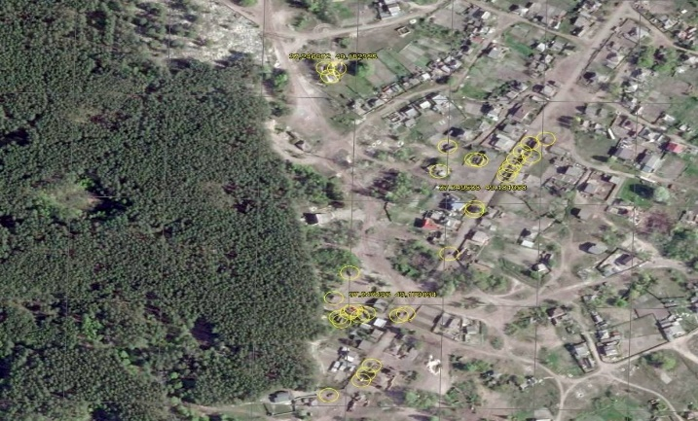 | 6 | 8 | 12 |  |  | 6
21:29:00 | 49.172357, 37.276606 | Ізюм | Харківська | стоять | скупчення техніки | космос | L | Космічна розвідка|27.04.2022|8:32 Ізюм, Харківська область, Україна зосередження ОТВ 49.172357, 37.276606 49.170860, 37.279368 49.165918, 37.276195 | 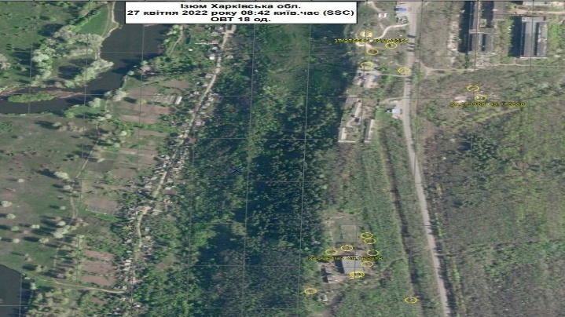 | 3 | 5 | 10
21:32:00 | 49.157449, 37.230538 | Сніжківка | Харківська | стоять | скупчення техніки | космос | L | Космічна розвідка|27.04.2022|8:32 Ізюм, Харківська область, Україна зосередження ОТВ 49.156080, 37.222047 49.157449, 37.230538 переправа: 37.234741, 49.148353 | 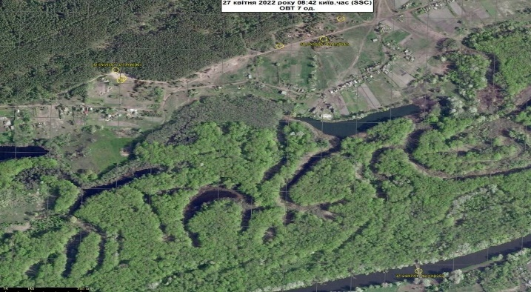 |  |  | 3 | 4
21:36:00 | 49.156880, 37.284038 | Ізюм | Харківська | стоять | скупчення техніки | космос | L | Космічна розвідка|27.04.2022|8:32 Ізюм, Харківська область, Україна зосередження ОТВ 49.156880, 37.284038 49.155782, 37.273571 49.148982, 37.268649 49.147024, 37.266749 | 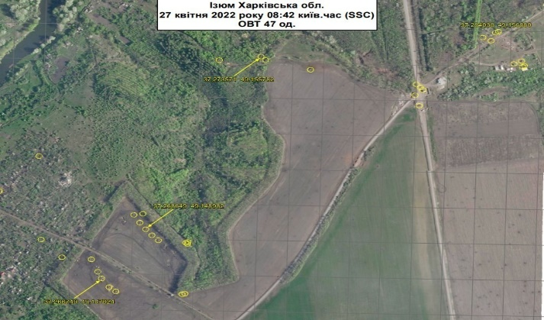 | 5 | 8 | 12 | 4 |  | 6 |  | 12
22:07:00 | 47.638380, 36.723220 | Орлинське | Донецька | стоять | скупчення техніки | космос | L | Космічна розвідка|26.04.2022|12:04 Орлинське, Донецька область, Україна 47.638380, 36.723220 47.639290, 36.723170 47.639960, 36.723040 47.642040, 36.722430 47.641160, 36.722650 | 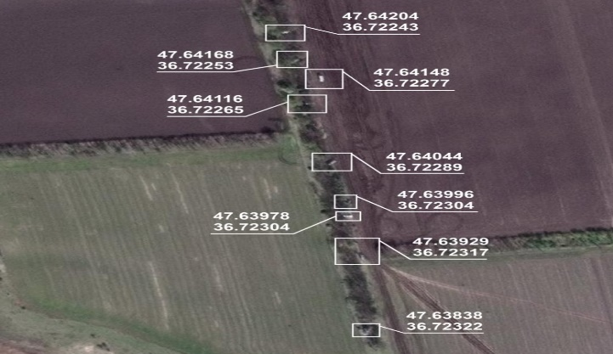 |  |  | 9
22:13:00 | 47.649340, 36.720670 | Орлинське | Донецька | стоять | скупчення техніки | космос | L | Космічна розвідка|26.04.2022|12:04 Орлинське, Донецька область, Україна 47.649340, 36.720670 47.648370, 36.720870 47.647280, 36.721730 47.646830, 36.721220 47.647680, 36.724440 47.647810, 36.726000 47.647830, 36.726730 47.647910, 36.727620 47.648040, 36.729500 | 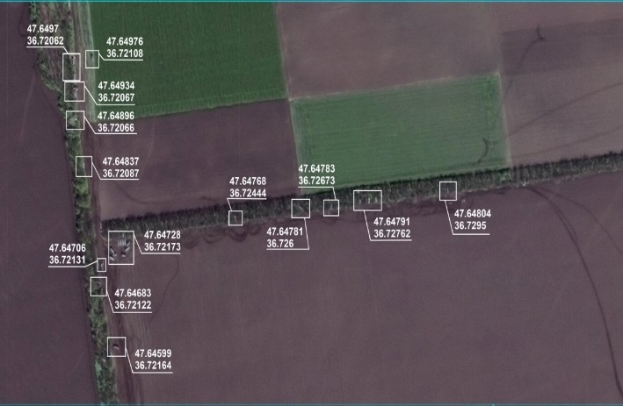 |  |  | 5 | 6 |  |  |  | 10

